張冉
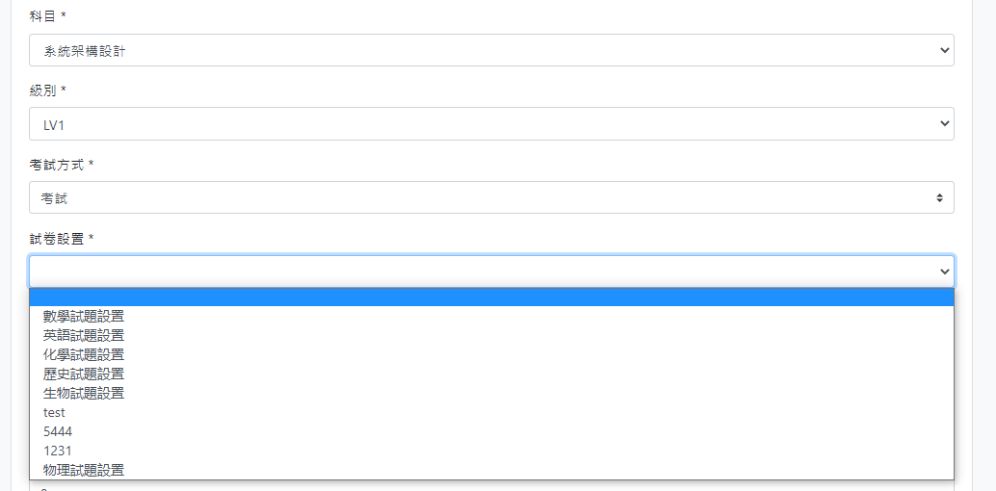
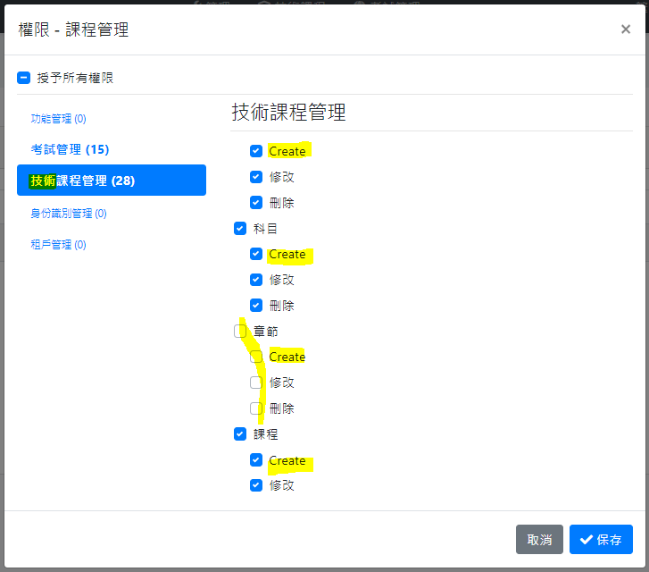
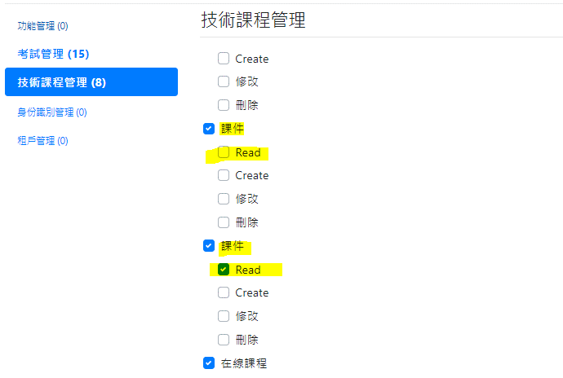
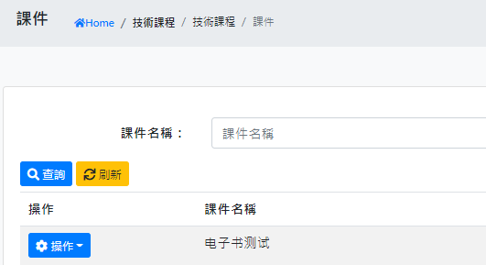
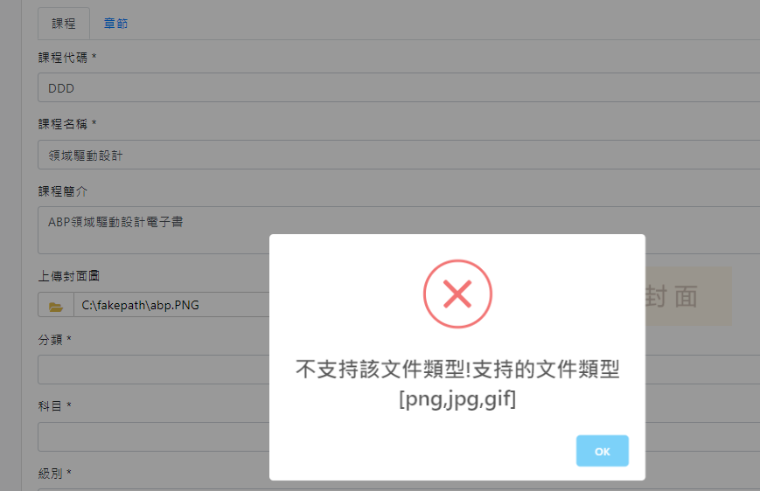
功能 | No. | 問題描述 | 复测结果 | 責任人
科目管理 | 1 | 刪除科目時沒檢查題庫 | Fail | 張冉
級別管理 | 2 | 刪除級別時沒檢查題庫 | Fail | 張冉
課件管理 | 3 | 新建、修改課件沒有檢查上傳附件類型與課程類型的一致性 | Fail | 張冉
課程管理 | 4 | 封面圖片上傳錯誤，文件類型大小寫有限制（圖1） | Fail | 張冉
課程管理 | 5 | 課程分類和科目選項沒有聯動（圖2） | Fail | 張冉
課程管理 | 6 | 新建、修改課程：考試設置和科目、級別選項沒有聯動（圖3） | Fail | 張冉
課程管理 | 7 | 編輯章節：多語言（圖4） | Fail | 張冉
課程推薦 | 8 | 刪除推薦類型時，如果該類型已有推薦課程，需提示用戶確認刪除 | Fail | 張冉
權限管理 | 9 | 合併課程和章節操作權限；權限多語言；（圖5） | Fail | 張冉
權限管理 | 10 | 課程推薦權限名稱有誤；課件不應有Read權限；（圖6） | Fail | 張冉
權限管理 | 11 | 授權課件Create權限，但無新建按鈕（圖7） | Fail | 張冉

徐寧寧
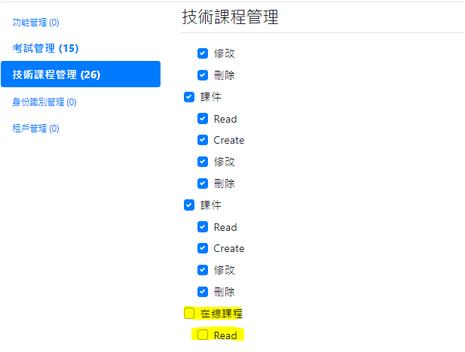
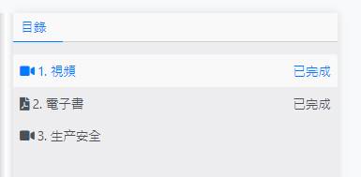
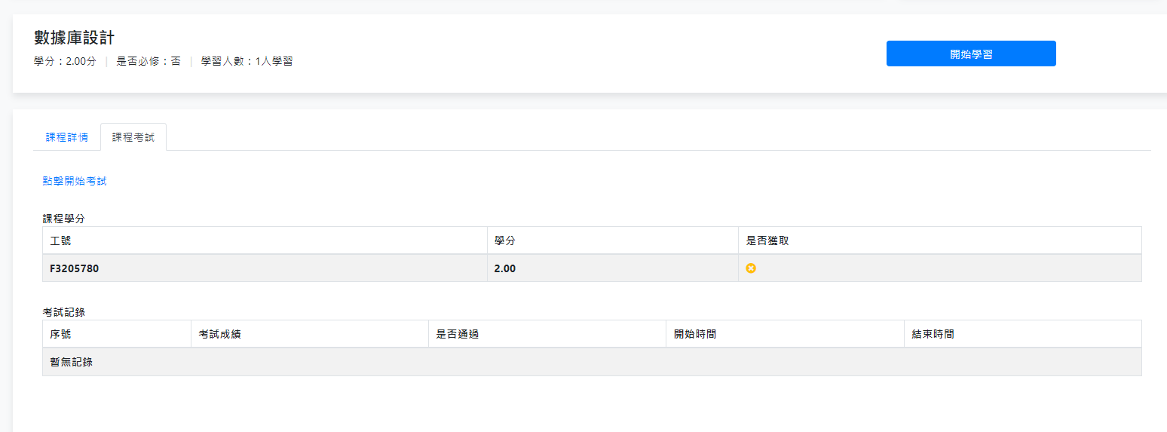

功能 | No. | 問題描述 | 复测结果 | 責任人
在線課程瀏覽 | 1 | 課程瀏覽頁面學習人數與課程詳情頁不一致（圖1，2） | Fail | 徐寧寧
在線學習 | 2 | 選擇“開始學習”後，可隱藏此按鈕 | Fail | 徐寧寧
在線學習 | 3 | 開始學習後，同時更新學習人數 | Fail | 徐寧寧
在線學習 | 4 | 不同課程，相同課件，學習進度應該是不同的 | Fail | 徐寧寧
在線學習 | 5 | 在線學習權限無效；Read權限用途？（圖3） | Fail | 徐寧寧
在線學習 | 6 | 無考試課程學習完成後，顯示考試鏈接（圖4） | Fail | 徐寧寧
我的課程 | 7 | 學習記錄已學習章節應顯示：2/3章（圖5，6） | Fail | 徐寧寧
在線學習 | 8 | 已完成學習

李偉光
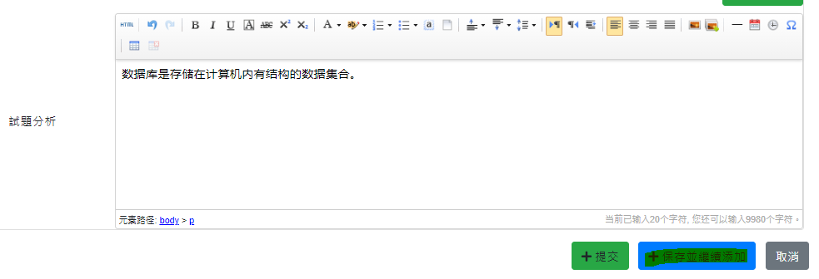
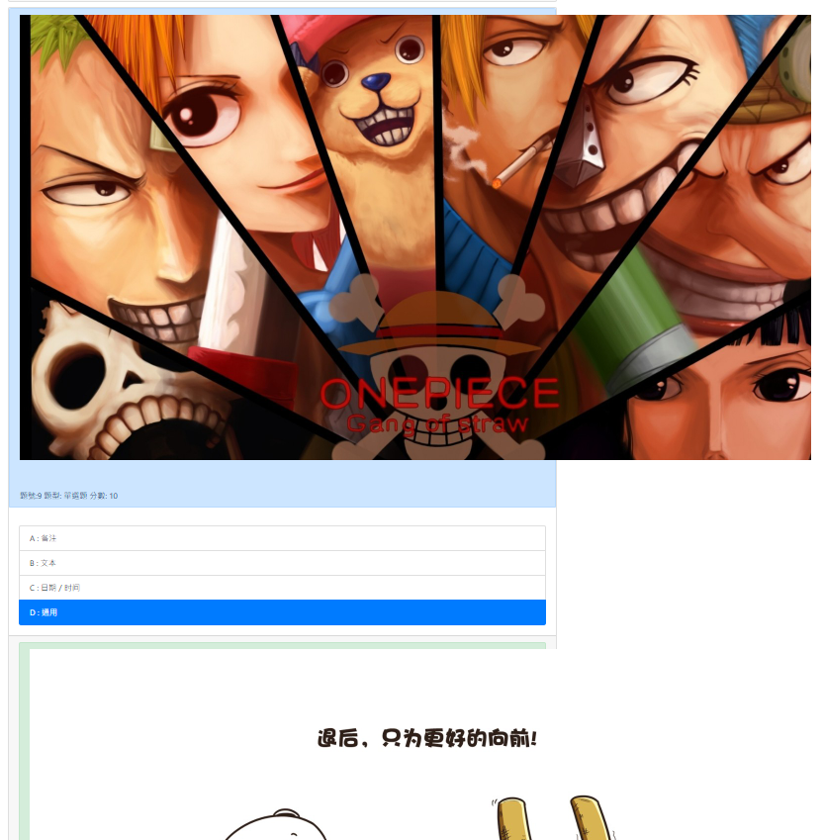
功能 | No. | 問題描述 | 复测结果 | 責任人
題庫管理 | 1 | 導入模板取消課程分類欄位；導入提示科目錯誤，無法導入數據（圖1） | Fail | 李偉光
題庫管理 | 2 | 選擇“保存並繼續添加”後，沒有清空試題內容，容易導致重複添加（圖2） | Fail | 李偉光
題庫管理 | 3 | 編輯試題時，選擇“保存並繼續添加”，所添加的試題沒有新增，覆蓋了原紀錄 | Fail | 李偉光
題庫管理 | 4 | 試卷中已存在的試題時，編輯試題“提交”報錯。 | Fail | 李偉光
題庫管理 | 5 |  | Fail | 李偉光
題庫管理 | 6 |  | Fail | 李偉光
題庫管理 | 7 |  | Fail | 李偉光

李振
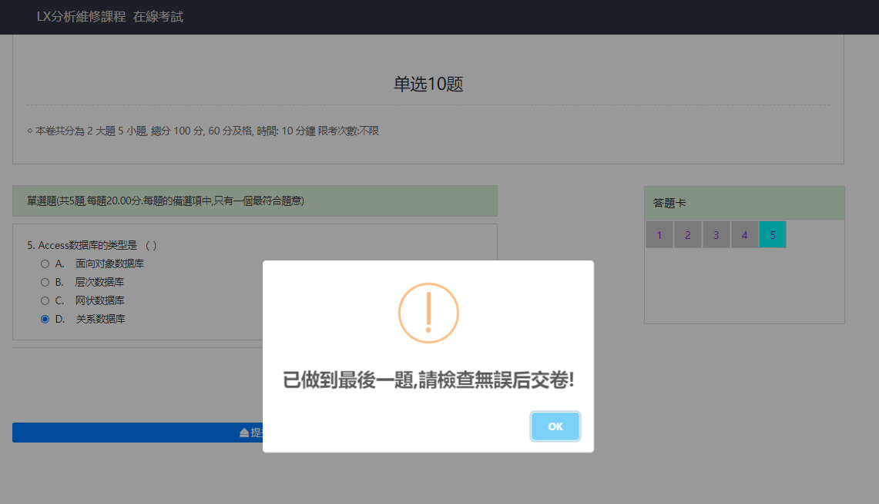
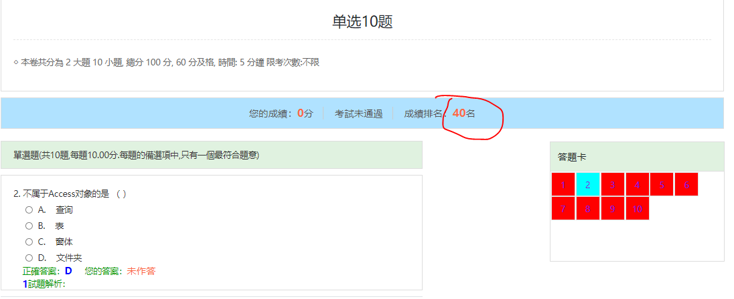

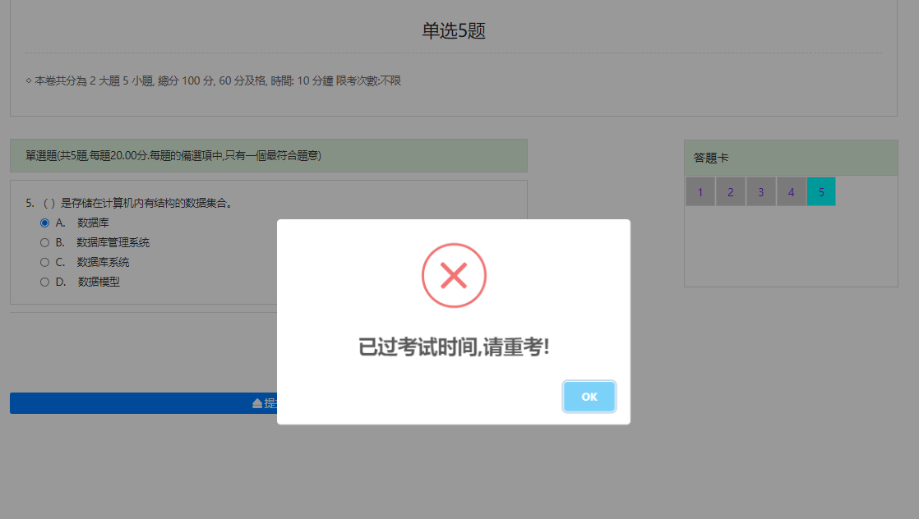
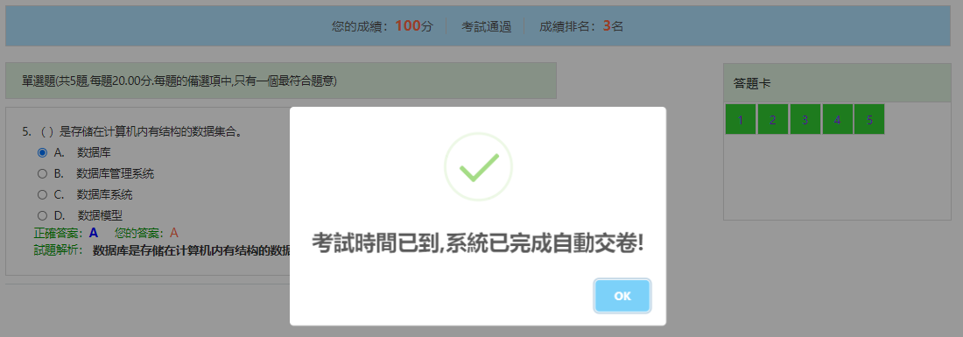
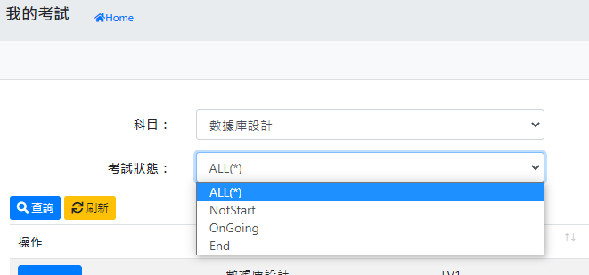
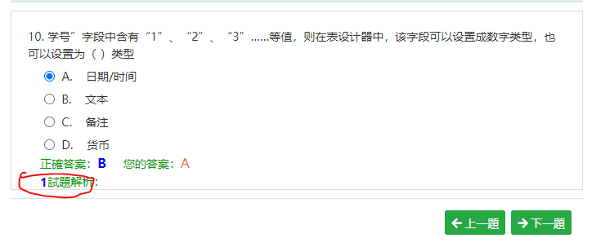
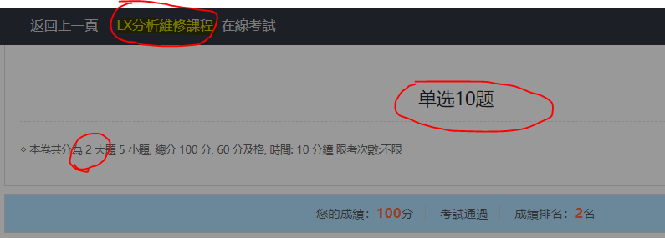
功能 | No. | 問題描述 | 复测结果 | 責任人
在線考試 | 1 | 取消標題欄名稱“LX…”顯示（圖1） | Fail | 李振
在線考試 | 2 | 試卷名稱應該用科目名稱（圖1） | Fail | 李振
在線考試 | 3 | 大題數量顯示錯誤（圖1） | Fail | 李振
在線考試 | 4 | 頁面顯示最後一題時彈出提示，答完最後一題後又彈出提示，只保留最後一個提示即可。（圖2） | Fail | 李振
在線考試 | 5 | 成績排名計算錯誤（圖3） | Fail | 李振
在線考試 | 6 | 圖片超出邊界（圖4） | Fail | 李振
在線考試 | 7 | 超時自動提交，刷新頁面提示已超時，後面不應再次自動完成交卷。（圖5,6） | Fail | 李振
我的考試 | 8 | 多語言（圖7） | Fail | 李振
考試成績查詢 | 9 | 多語言；結束日期查詢有誤（圖8） | Fail | 李振
試題解析 | 10 | 解析顯示格式有誤（圖9） | Fail | 李振

